对账
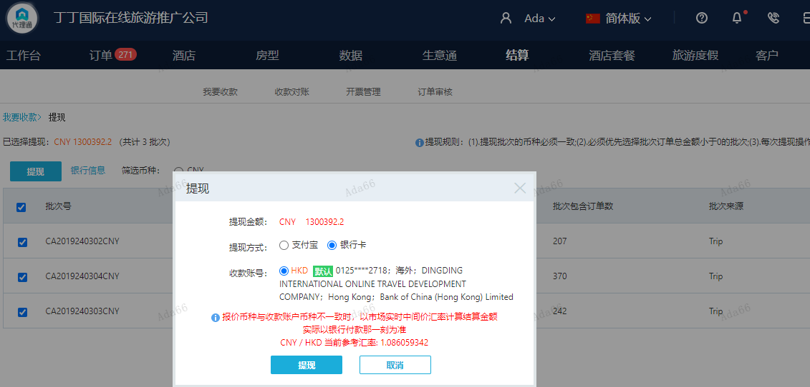
订单号 | 入住日期 | 离店日期 | 应收 |  |  |  | ，
999228699449643 | 2023-11-27 | 2023-11-30 | 479 | #N/A | 4333980 | #N/A | ，4333980 | 直采 | 本期收回479元
999230544165947 | 2024-02-28 | 2024-03-02 | 1960 | #N/A | 4753655 | #N/A | ，4753655 | 直采 | 本期收回1960元
999229448416349 | 2024-03-01 | 2024-03-03 | 100 | #N/A | 3625987 | #N/A | ，3625987 | 直采 | 本期扣款11328元
...
999230717466594 | 2024-03-02 | 2024-03-03 | 545 | 0 | 4782134 | 545 | ，4782134 | 直采 | 4782134+999230717466594此单多收545元待退回

 |  |  | 1300392.2

A240306102550481 |  | 8255 | 8965.42
A240306102625481 |  | 1224755.2 | 1330156.83
A240306102747481 |  | 66837 | 72588.95
A24030610282029 |  | 545 | 591.9
CNY / HKD 当前参考汇率: 1.086059342 |  | 1300392.2 | 1412303.1
总计：1300392.2 CNY/ 1412303.1 HKD

